Ru
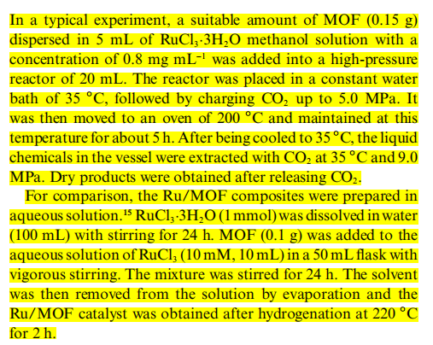
条目 | MOF | 是否在外表面 | 合成方法 | 备注（混合金属） | 文献编号
1 | MOF-5(Zn) | 0 | CVD | After Reaction | 7
2 | La(1,3,5-BTC)·6(H2O) | 1 | SI+5 MPa CO2 200℃烧釜 |  | 41
3 | MIL-101(Cr) | 1 | incipient wetness impregnation |  | 89
4 | MIL-101(Fe) | 1 | Mechanical Mixing |  | 100
5 | MIL-101(Cr) | 1 | CVD |  | 102
6 | ZIF-8(Zn) | 0 | One-pot synthesis | After Reaction | 119
7 | UiO-66 | 1 | SI |  | 147
8 | MIL-101(Cr) | 1 | SI |  | 148
9 | ZIF-8(Zn) | 1 | SG |  | 122
10 | MOF-5(Zn) | 1 | CVD | RuPt | 190
11 | Cu3(HHTP)2 | 0 | SI | RuPt | 137 | 其他金属那边也有这条数据
12 | ZIF-8(Zn) | 1 | arc plasma deposition (APD) |  | 210
13 | UiO-66-NH2 | 1 | SI | RhRu | 227 | 其他金属那边也有这条数据 | 41
14 | HKUST-1(Cu) | 0 | One-pot synthesis |  | 174

Cu
条目 | MOF | 是否在外表面 | 合成方法 | 备注（混合金属） | 文献编号
1 | MOF-5(Zn) | 0 | CVD | Before Reaction | 1
2 | MOF-177(Zn) | 0 | CVD |  | 11
3 | MOF-5(Zn) | 1 | CVD |  | 10
4 | MIL-101(Cr) | 1 | SI | PdCu | 19
5 | MIL-101(Cr) | 1 | DSM | CuNi | 103
6 | MIL-101(Cr) | 0 | SI+ high-intensity ultrasound irradiation | CuPd | 129
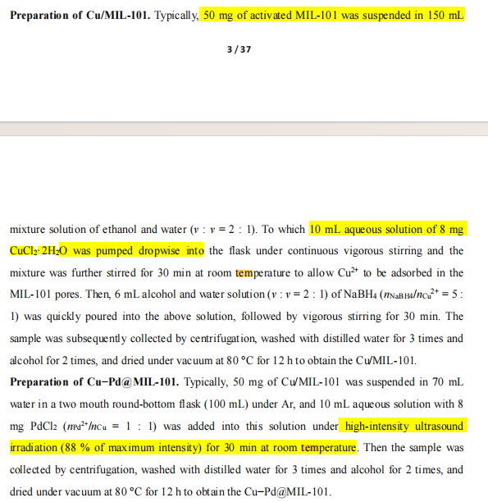
7 | MIL-101(Cr) | 1 | DSM | CuCoNi | 182 | Ni，Co也有这条数据
8 | UiO-66 | 0 | SI | AuPdCu | 163 | 其他金属那边也有这条数据
9 | ZIF-8(Zn) | 0 | Bottle-around-ship | CuPd | 158 | 能看到MNPs在MOF中间，由于衬度所以是0 | 其他金属那边也有这条数据
10 | UiO-66 | 0 | DSM | PdCu | 160
11 | UiO-66 | 1 | Bottle-around-ship | PdCu | 160 | 能看到MNPs，但衬度问题不确定
12 | UiO-66 | 1 | Mechanical Mixing | PdCu | 160
13 | MIL-101(Cr) | 0 | DSM | CuCo | 171 | 其他金属那边也有这条数据
14 | NU-1000-NH2/PrSH(Zr) | 0 | SI |  | 193
15 | NU-1000(Zr) | 1 | SI | AuCu | 202 | 其他金属那边也有这条数据
16 | UiO-66-NH2 | 0 | Bottle-around-ship |  | 204
17 | MOF-801 | 0 | Bottle-around-ship |  | 204
18 | UiO-66-NH2 | 0 | SI |  | 204
19 | MOF-801 | 0 | SI |  | 204
20 | 2Bn@UiO-67 | 0 | SI |  | 218
21 | UiO-66 | 1 | SI |  | 221
22 | UiO-66-NH2 | 1 | SI |  | 224
23 | NU-1000-NH2 | 0 | SI |  | 225 |  |  | 129
24 | UiO-67-Pd(II)-L-Pro | 0 | Bottle-around-ship | CuCo | 230

